Sheet1
Strings | Answer Expected
1-3-1 | 1-3-1
1-3-5-3-1 | 1-3-5-3-1
1-3-7-3-1 | 1-3-5-7-5-3-1
1-3-5-7-5-3 | 1-3-5-7-9-7-5-3-1
1-3-5-7-5-3-1
0-3-5-7-5-3-1
1-3-4-7-9-7-4-3-1
1-3-5-7-9-7-5-3-1

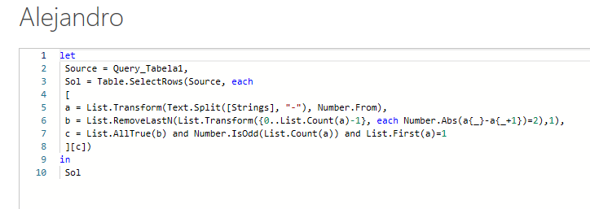

Liste todas as cadeias de caracteres Diamond da coluna A. Veja os padrões abaixo para ver por que eles são chamados de corda de diamante 1-3-1 é uma corda de diamante (representada em asteriscos) * *** * 1-3-5-3-1 é uma corda de diamante (representada em asteriscos) * *** ***** *** *

